关系图
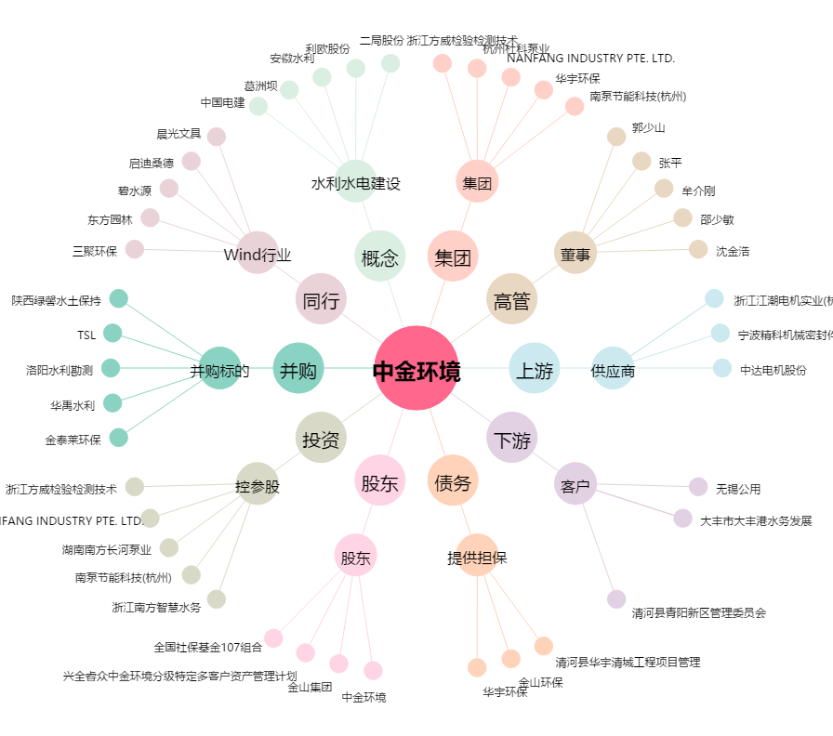
中金环境[300145.SZ] - 关系概览图

